入力チェック エビデンス
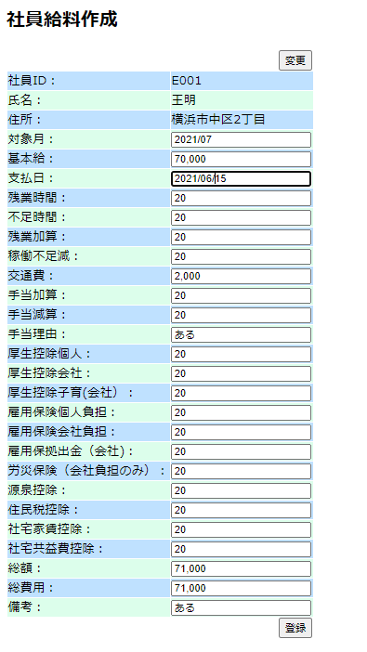
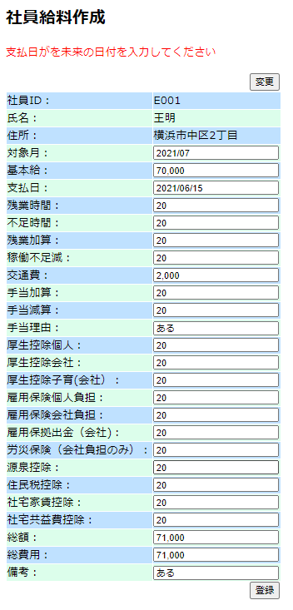
 |  |  | ログイン者のデータ画面

No. 参照： 作成結合テスト_項目仕様書「データチェック」シート

 |  | ログイン者の画面
NO | テストデータ名 | 変更前EmployeeInfoテーブル
1 | 社員ID | E001
2 | 氏名 | 社員２
3 | 性別 | 女性/男性
4 | 社員タイプ | 正社員（select）
5 | 生年月日 | 1992-08-12
6 | 個人番号 | 1234
7 | 年齢 | 56
8 | 入社 | 2021-04-06
9 | 所属部門 | 部門１（select）
10 | 社年 | ２
11 | 郵便番号 | 1710014
12 | 住所 | 池袋
13 | 電話番号 | 7048029428
14 | 前回更新日 | 20220325

22.総費用

2.支払日は過去日
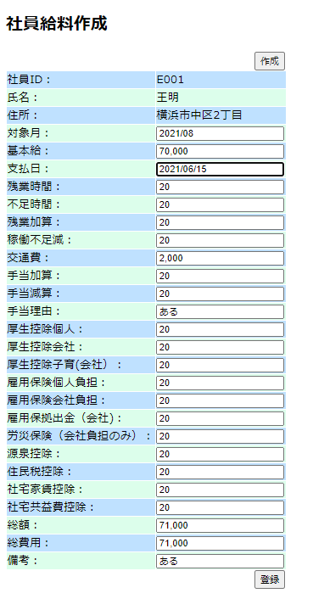
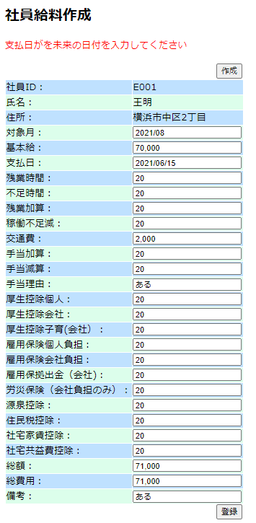

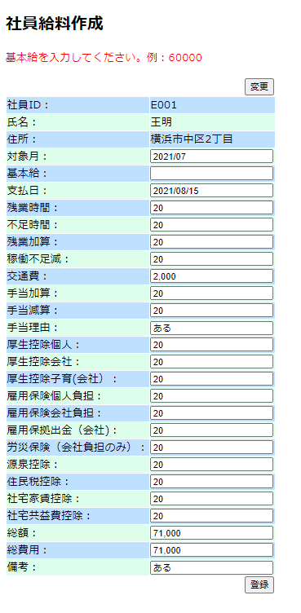
 |  | 変更時
1.基本給
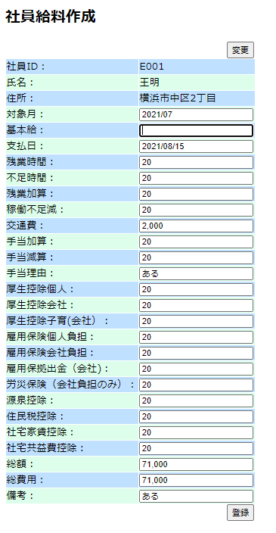

2.支払日
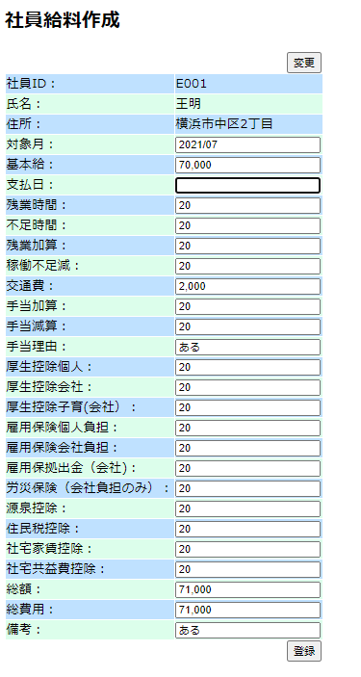
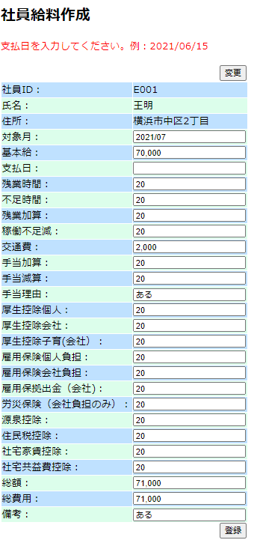

21.総額
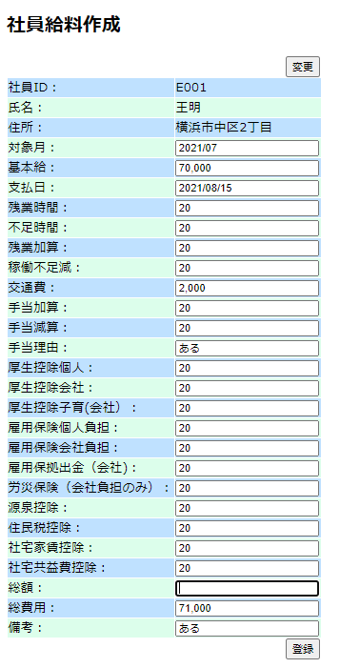
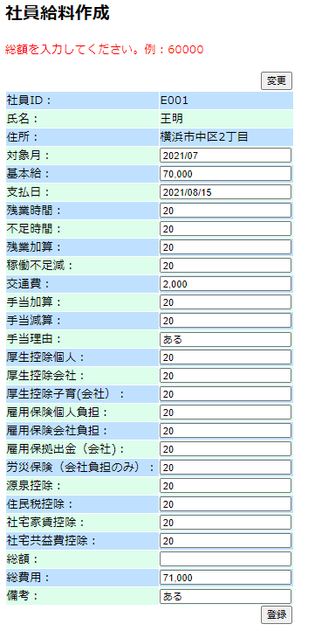

22.総費用
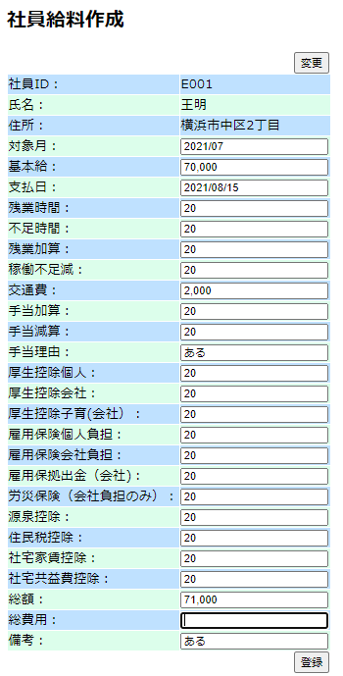
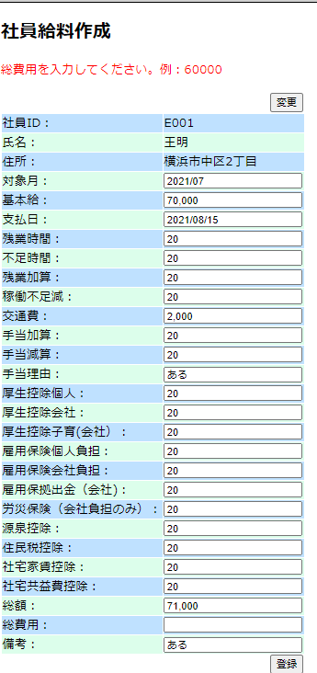

2.支払日は過去日

